界面&功能
寻珍秘境界面

1
 | 功能入口 |  |  | 美术需求 |  |  | 功能规则
 | 主界面点击图标打开
 | 主界面
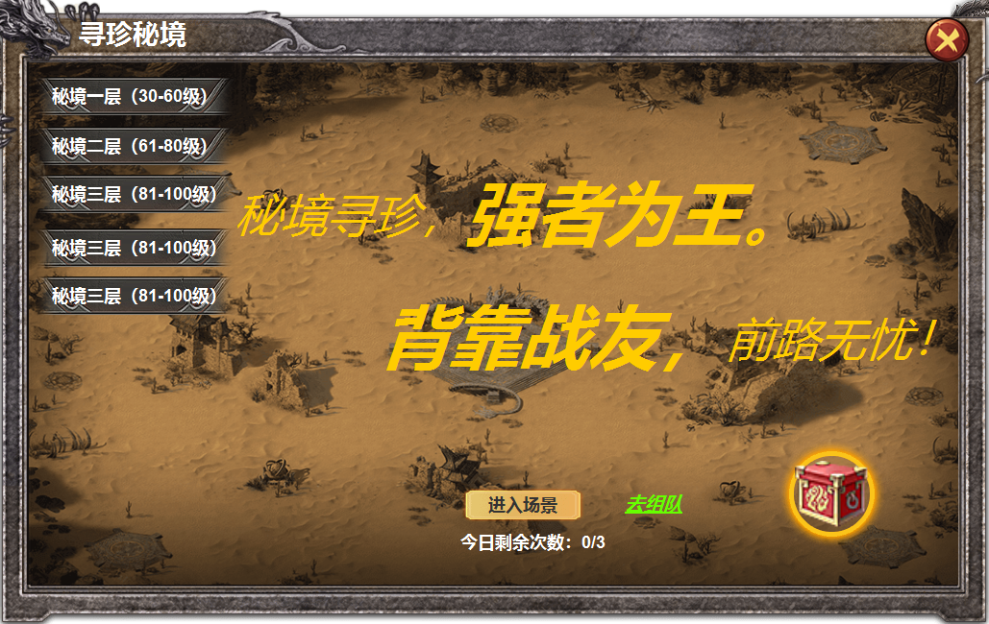

2
3
 |  | 1 | 主界面 |  | 1 | 主界面
 |  |  | ▶ | 包含框体及关闭按钮 |  | ▶ | 主界面点击图标打开，点击关闭按钮关闭。
 |  | 2 | 页签栏 |  | 2 | 页签栏
 |  |  | ▶ | 框体及选中状态 |  | ▶ | 页签栏共有五个页签，代表五个不同等级的副本，首次进入，选中与当前自身等级相符的页签。
 |  | 3 | 美术字 |  |  | ▶ | 页签有选中状态，点击页签选中后，【6】内奖励内容随之改变。
 |  | 4 | 按钮 |  |  | ▶ | 根据自身当前等级，只显示自身等级及以下的页签，高于自身等级未开放的隐藏处理。
 |  | 5 | 文字按钮 |  | 3 | 美术字
 |  | 6 | 奖励预览按钮 |  | 4 | 进入副本按钮
 |  |  | ▶ | 礼包ICON，动态光环 |  | ▶ | 次数不足时提示：今日次数已用完，
 |  |  |  |  |  | ▶ | 没有队伍时点击提示：您还没有队伍。
 |  |  |  |  |  | ▶ | 队员点击进入时提示：您不是队长，请等待队长选择。
6
 |  |  |  |  |  | ▶ | 队员等级不足时，队长界面提示：队员不满足条件。
5
 |  |  |  |  |  | ▶ | 队伍不满员时，队长提示：队伍人数不足。
4
 |  |  |  |  |  | ▶ | 队员没有次数时，也可进入副本，但是没有副本奖励。
 |  |  |  |  |  | ▶ | 首领死亡后，游戏界面出现一行倒计时提醒，：距离副本关闭剩余30秒。结束后强制关闭副本
 |  |  |  |  |  |  | 有次数的队员弹出结算界面，没有次数的队员不弹。
 |  |  |  |  |  | ▶ | 队长点击按钮后，队员界面弹出界面提醒，选择确认，进入副本，选择取消，关闭弹窗。30秒未选择自动取消。
 |  |  |  |  |  |  | 队员点击取消时，队长界面弹出tips：队员取消进入，请重新选择开始。
 |  |  |  |  |  | ▶ | 队长点击进入按钮后，弹出等待弹窗，等待队员全部确认后进入副本，点击取消，则中断进入副本请求
 |  |  |  |  |  | ▶ | 玩家点击取消按钮后，队长的等待弹窗同时关闭，队长点击取消时，玩家弹窗同时关闭。
 |  |  |  |  | 5 | 组队按钮
 |  |  |  |  |  | ▶ | 点击组队按钮，跳转到组队界面。已有队伍跳转到我的队伍。
 |  |  |  |  | 6 | 奖励预览按钮
1
 |  |  |  |  |  | ▶ | 点击按钮，打开奖励预览界面。

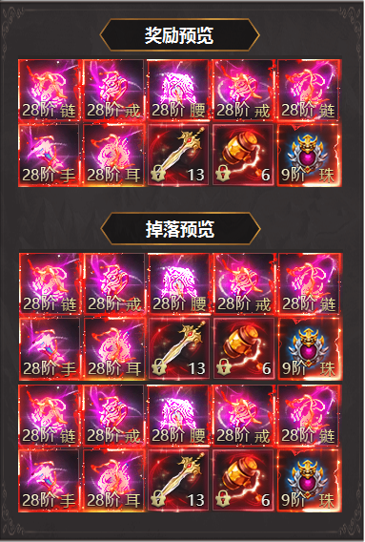
2
 |  | 1 | 二级框体
 |  | 2 | 标题框 |  | 1 | 点击图标展开二级框
 |  |  |  |  |  | ▶ | 包含通关奖励预览和怪物掉落预览。

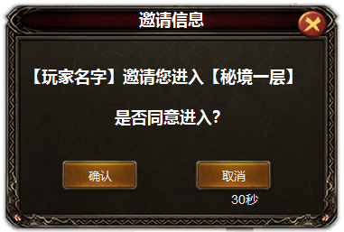
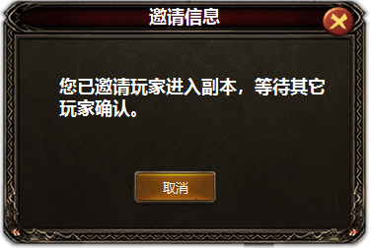
 |  | 1 | 三级弹窗

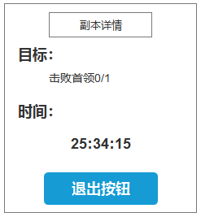
 |  |  |  |  | 1 | 副本详情
 |  |  |  |  |  | ▶ | 显示，目标、倒计时、退出按钮

